15894_백준
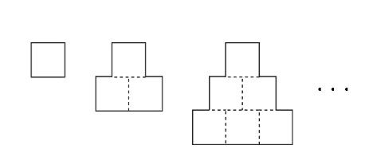

시간 복잡도
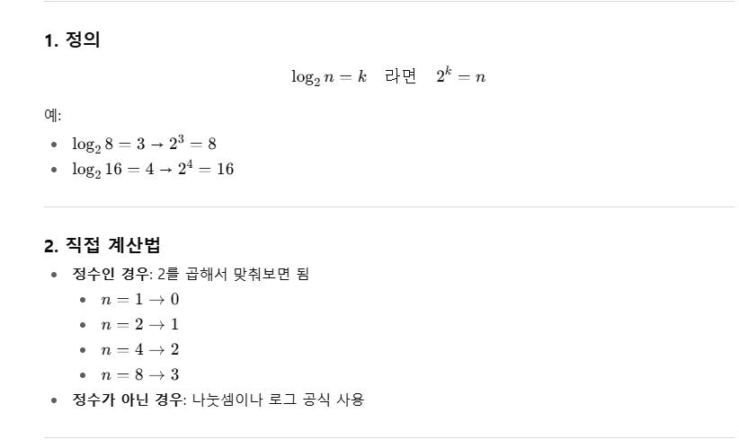
 |  |  | log₂ 계산법은 2를 몇 번 곱해야 주어진 수가 되는지를 찾는 거예요.
O(1) |  | 1. O(1) — 상수 시간
O(log n) |  | 의미: 입력 크기(n)와 관계없이 항상 일정한 시간이 걸림.
O(n)
O(n*long n) |  | 예시: 배열에서 인덱스로 값 읽기, 변수 값 변경
O(n 제곱)

 |  | arr = [10, 20, 30]
 |  | print(arr[2]) # O(1)
 |  | 계산법: 실행 횟수가 n에 의존하지 않으면 O(1).
📊 간단 비교 (n=8일 때)
시간 복잡도 | 대략 연산 횟수
O(1) | 1
O(log n) | 3
O(n) | 8
O(n log n) | 24 | 2. O(log n) — 로그 시간
O(n²) | 64 | 의미: 입력 크기가 커져도, 필요한 연산 수가 로그 비율로 증가.

 |  | 예시: 이진 탐색, 균형 이진 탐색 트리 검색

 |  | # n=8 → 3번 비교, n=16 → 4번 비교
 |  | 계산법: 절반씩(혹은 1/k씩) 줄여가는 과정이 있으면 O(log n).

 |  | 3. O(n) — 선형 시간
 |  | 의미: 입력 크기에 비례해 시간이 증가.

 |  | 예시: 배열 전체 순회, 리스트 요소 합계
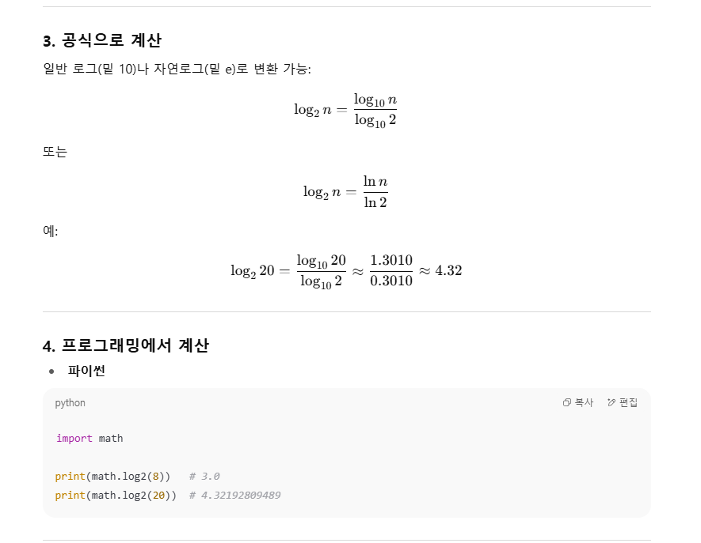

 |  | for i in range(n): # n번 반복
 |  | ...
 |  | 계산법: 반복문 1번이 n에 비례하면 O(n).

 |  | 4. O(n log n) — 선형 로그 시간
 |  | 의미: 선형과 로그의 결합, 보통 효율적인 정렬에서 나타남.

 |  | 예시: 병합 정렬, 퀵 정렬 평균 시간

 |  | # n개의 데이터를 log n 단계에서 처리
 |  | 계산법: 각 단계가 O(n)이고, 단계 수가 O(log n) → n * log n.

 |  | 5. O(n²) — 이차 시간
 |  | 의미: 입력 크기의 제곱에 비례해 시간이 증가.

 |  | 예시: 버블 정렬, 이중 for문 비교

 |  | for i in range(n):
 |  | for j in range(n):
 |  | ...
 |  | 계산법: 이중 반복문이 n×n → n².

